Sheet1
一级分类 | 二级分类 | 具体要求 | 长沙基地
场地资质 | 产权证明 | 租赁协议清晰有效，可覆盖与甲方合作周期（2年）。 | 符合要求
 | 消防资质 | 场地和设施符合安全、消防、卫生等标准，具备安全疏散条件，如涉及空间结构改造，能提供消防证书、消防设计和竣工许可为验收依据。 | 符合要求
场地基础配备 | 电力系统 | 1、工区电路需跟工位匹配，每个工位均配置2个插座（二三插座），可接插排，插排符合国标要求； 2、茶水间、休息区需预留插座，用于微波炉、冰箱等电器使用； 3、休息区、办公区域需预留插座，用于直饮机/饮水机、打印机等电器使用； 4、电路：每一个电路回路配置一个防止漏电空开，根据电脑设备功率，如电脑设备功率为 350W，则单回路不能超过12个工位，如电脑设备功率为 750W，单回路不能超过6个工位。 | 1、不符合，大部分工位使用排插供电； 2、暂无茶水间，微波炉、冰箱等有特定区域安放； 3、符合要求； 4、符合要求。 | 工区： 一区：工位40，电路分三组，12；14；14 二区：工位36，电路分三组,12；12；12 三区：工位26，电路分2组，13；13 四区：工位26，电路分2组, 13；13 五区：工位22，电路分2组，14；8 六区：工位26，电路分2组；13；13 七区：工位26，电路分2组，13；13 八区：工位26，电路分2组，13；13 九区：工位40，电路分3组，12；14；14 十区：工位40，电路分3组，12；14；14 十一区：工位46，电路分3组，14；16；16 十二区：工位34，电路分3组，12；11；11 十三区：工位54，电路分5组，14；10；10；10；10 十四区，工位20 电路分3组，6；4；10； 十五区：工位8，电路分3组，？；？；8 十六区：其他，茶水间，前台墙壁等预计50米 | 电线：主线6平方，分线2.5平方 一区：主线50米，分线50米 二区：主线35米，分线50米 三区：主线30米，分线50米 四区：主线0米，分线50米 五区：主线25米。分线50米 六区：主线0米，分线50米 七区：主线0米。分线50米 八区：主线15米，分线50米 九区：主线35米，分线50米 十区：主线25米，分线50米 十一区：主线15米，分线50米 十二区：主线0米，分线50米 十三区：主线35米，分线50米 十四区：主线60米，分线50米 十五区：主线60米，分线50米 十六区：其他，茶水间，前台墙壁等预计50米主线50米分线 | 费用：主线1440米火零地 分线2400米火零地 pvc2.5预埋管1000米 pvc2.0预埋管1000米 二三插座及底盒 1000个 总配电箱1个 电盒 12 分电闸 45个 主电闸14个 辅材1批 强电施工 | 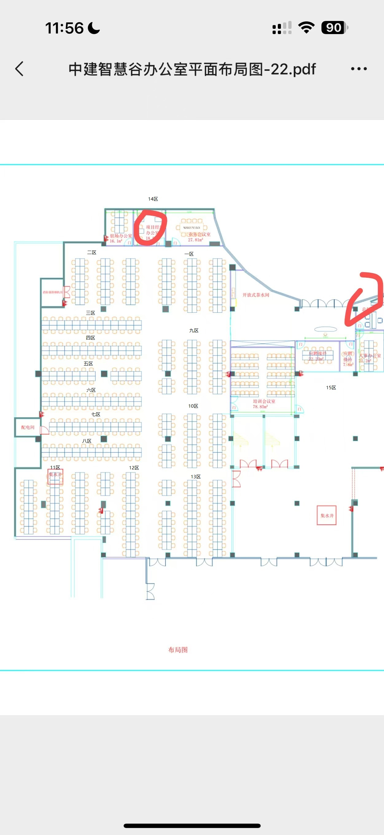
 | 空调和暖气设备 | 保障通风良好，温度适宜，办公区域配备空调和暖气设备，确保在节假日期间正常运行，覆盖24h使用。 | 可以达到要求 |  |  | /
场地布局及家具配套 | 场地业务隔离 | 服务于云雀业务的人员和设备需要设置单独且封闭的区域，所有和云雀业务相关的操作（包括日常操作、员工培训等）必须在此区域完成；必须确保非服务于云雀的人员无法进入该区域。 | 符合要求 |  |  | /
 | 窗帘、玻璃隔断贴膜 | 1、玻璃隔断需贴膜； 2、所有窗户配备全遮光窗帘。 | 符合要求 |  |  | /
 | 工位 | 具备数量足够的工位，工位应当集中布局，人均配套桌椅、工位尺寸为60cm宽*100cm长。 | 符合要求（部分工位尺寸不满足） | 桌椅拆除安装运输 | 算法逻辑：2个人拆4天桌椅搬场地，设备；2个人装8天桌椅 +运输+运输人工，纯算人工
 | 会议室 | 除配置日常沟通使用的会议室外，需具备独立培训会议室，会议室需含投影、幕布、培训椅等设备，培训会议室需容纳40-50人同时接受培训；培训会议室需设立在工作区域，并保证信息安全要求（监控覆盖、隔音）。 | 40-50人同时培训的培训室暂无配备 | 投影，幕布 |  | 投影加幕布
 | 面试间 | 具备独立面试间，含桌椅配套。 | 符合要求
 | 置物柜和手机柜 | 必须配置置物柜和手机柜，数量跟工位匹配： 1、工作区域与非工作区域需按动线设计进行分区，人员动线不可交叉，不强制要求物理隔离。 2、需在非工作区域设置手机柜用于存放手机，工作区域内未经授权不得带入手机、pad等移动智能设备、U盘、无线网卡、MP3、MP4等数据传输存储设备或录音摄像设备，对于因业务需要须使用手机的，应向业务方进行申请审批，保留进出记录，专人陪同对使用情况监督； 3、需在非工作区域设置储物柜用于放置背包，禁止携带各类背包手提包袋等进入，禁止携带含云雀业务信息的文档离开此区域。 | 符合要求 |  |  | 共3个
 | 茶水间 | 至少配置1-2台微波炉和冰箱。 | 符合要求 |  | 单独走电
 | 直饮机 | 至少配置1-2台直饮水设备（优先直饮水设备，直饮水设备需考虑上下水、或者使用饮水机，饮水机需考虑送换水时如何保证信息安全要求）。 | 符合要求 1、协商固定的换水时间； 2、换水工作人员进出登记信息； 3、换水过程人事/行政人员陪同。 |  |  | /
 | 打印机 | 保障满足办公使用需求。 | 符合要求
门禁管理 | 门禁系统 | 每层保留一个对外开放的大门（每200人职场需配置一个对外开放的大门，以此类推），设有双向生物识别门禁（门禁/打卡机由云雀提供），安装破壁式开关保障消防安全；其他对外大门均不作为日常出入使用（需添加有效封条）。 | 符合要求 |  |  | 门禁+安装（不含门禁机）*2
 |  | 门禁系统和相关数据需要备份，记录至少保存6个月，且过去1个月的记录要随时可查，此部分无需供应商考虑，相关记录保存在云雀云端，会为供应商考勤负责人提供权限以便支撑其数据及考勤管理。 | 符合要求 |  |  | /
 | 打卡系统 | 作业场地必须接入打卡系统。 | 符合要求 |  |  | /
 | 安全区域管理 （后续根据项目情况云雀侧可能会提出此类需求，当前建设方案无需考虑） | 对于高保密类业务，作业场地覆盖安检环节，设立专门且不能被绕过的金属感应门禁，禁止在作业过程中携带个人手机等通信产品，如有感应报警的情况应额外再加以检查： 1、安检门-办公区入口设置安检门 2、安保人员-安保人员手持金属探测器对员工进行安检 3、双向闸机-需刷卡+人脸识别进入办公区域，防止尾随 4、需考虑设置单向门，防止尾随。 | 暂无此类设施
监控管理 | 覆盖范围 | 应设置视频监控系统，大区域监控视频覆盖率达到100%，覆盖主要通道，办公区域内整体、电梯厅人员动态： 1、对楼层出入口、窗户、主要通道安装专用摄像头; 入口处视频监控可记录进出信息； 2、对办公区安装专用摄像头，满足办公区域行为监控； 3、运营场地出入口必须设置CCTV监控系统，监控系统的清晰度不得低于超清720p； 4、视频监控的不同监控画面应保持时钟同步，并与北京时间一致，视频监控与门禁系统应保持时钟同步，以便后续对事件追溯定位的准确性。 | 符合要求 |  | 从青商和第一大道拆32个摄像头，利旧，因无合适大小硬盘，所以还需采购4个8T硬盘 | 利旧： 32个摄像头利旧 cat5网线3箱 24口poe交换机*2 辅材
 | 数据存储 | 监控视频储存至少6个月，所在区域的监控单独存储，限制后台查看权限，监控调度、回访需专人到机房查看。 | 符合要求 |  |  | 新增： 8T硬盘*4（每个8T硬盘储存1个月监控数据）
 | 数据管理 | 按季度或半年度给出场地相关资料，如访客记录、监控视频录像、门禁记录、每日巡检记录等资料进行检查。 | 符合要求 |  |  | /
电脑配置 | 设备数量 | 1、要求人均配备笔记本电脑，且设备不能共用，禁止私自调换工位使用电脑，禁止个人电脑办公； 2、所有人员电脑需配合安装IOA（云雀提供）； 3、额外另储备不低于5%的备用办公设备（笔记本电脑），以保障甲方项目的应急响应。 | 目前基地电脑设备主要为台式电脑 |  |  | /
 | 硬件配置标准 | 人均配置笔记本电脑，配套显示器、键盘、耳机、鼠标： 1、显示器：23寸及以上，分辨率需达到1920x1080或更高； 2、硬盘：固态硬盘120G及以上； 3、CPU：i5 6500及表现性能相近或更高的CPU，核心数：大于等于4；线程数：大于等于4； 4、内存：8G或以上；频率：推荐3200或以上，不做强制要求；DDR：DDR4或以上； 5、笔记本电脑需配置网线接口。 | 暂不满足 |  |  | /
 | USB禁用 | 终端设备设定禁用USB等存储设备（USB Mass-storage）、MTP设备（Android/IOS智能手机传输协议）、蓝牙、红外、E-SATA等外部设备，禁止使用软盘、光盘等存储介质。 | 符合要求 |  | 服务器硬件+软件+配置 | 配置ad域服务器 ad域入域由员工完成
机房要求 | 独立门禁 | 场地需具备独立机房，机房需安装单向门禁（刷卡、人脸识别、指纹识别、密码四选二）且只有供应商固定管理员可以进入，门禁必须有后台管理系统，不能使用离线门禁系统，机房的访问权限可供云雀进行审计，保障断电不影响机房门禁。 | 暂不满足此要求，因场地实际规划原因暂无单向门禁的独立机房 |  |  | 指纹+密码门禁
 | 监控 | 机房内配置视频监控无死角全覆盖，视频监控的录像需保留6个月，可供云雀审计。 | 符合要求
 | 消防 | 机房外门采用防火级别的消防门，防火时间在2小时以上，地面采用防静电地板架高铺设。 | 暂不满足 |  | 高2055深1000宽600 | 新增两个机柜*2 防火消防门 防静电地板 （架设防静电地板）
 |  | 配置符合消防规范的灭火、排烟等系统（建议采用七氟丙烷灭火器、气体灭火装置）。 | 暂不满足 |  |  | /
 | 独立空调 | 配套独立空调制冷系统，保证机房设备7x24h不间断运行，保持16~22摄氏度，相对湿度40%~70%，机房内需有温湿度计。 | 暂不满足 |  |  | 温湿度计
 | UPS | 配置UPS供电系统提供后备电源（后备时间2小时），需满足机房内所有设备供电需求。 | 暂不满足 |  | 山特C6k 6kva/5.4kw带连接线
网络要求 | 网口及网线 | 1、工区网路需跟工位匹配，每个工位均预留网线接口； 2、网线类型要求：千兆网络使用六类网线，万兆网络使用六类/超六类网线； 3、工区需同时配置无线网络系统。 | 符合要求 | 工区： 一区：工位40，网络分一组，48口交换机两个 二区：工位36，网络分一组，48口交换机两个 三区；四区；5区合并网络 ，48口交换机4个 六区：七区；8区合并网络 ， 48口交换机4个 九区：工位40网络分一组，48口交换机两个 十一区：工位46网络分一组，48口交换机两个 十二区：工位34与13区14个网络分一组，48口交换机两个 十三区：剩余工位40，网络分一组，48口交换机两个 十四区，工位20 网络为一组24口交换机一个 十五区与十六区：工位20，网络为一组24口交换机一个 无线网路 ap点位1区一个，2区一个，34区一个，567区一个，8 ,11,12一个，9区一个 10区一个，13区一个，14区一个，15区一个，预计共10个 | 网线：cat6 300/箱 单价580/箱 一区： 380米 二区：380米 三区：300米 四区：450米 五区：500米 六区：500米 七区：450米 八区：300米 九区：380米 十区：380米 十一区：380米 十二区：380米 十三区：380米 十四区：300米 十五区：300米 十六区：其他，茶水间，前台墙壁线300米 共5560米 无线点位10*30米=300米 合计约20箱网线 (双冗余*2)=40箱 | 网线20*箱*580元*2(双冗余)算百分之10的损耗 25线管3000米 双口网络含模块面板500 弱电柜：14个 24口二层交换机（双冗余）44个 ap10个 企业路由器（带机量500）（双冗余）*2 理线架52个 24口poe交换机*2 辅材一批（含水晶头及配套）*3000 弱电施工+机房整理技术调试 | 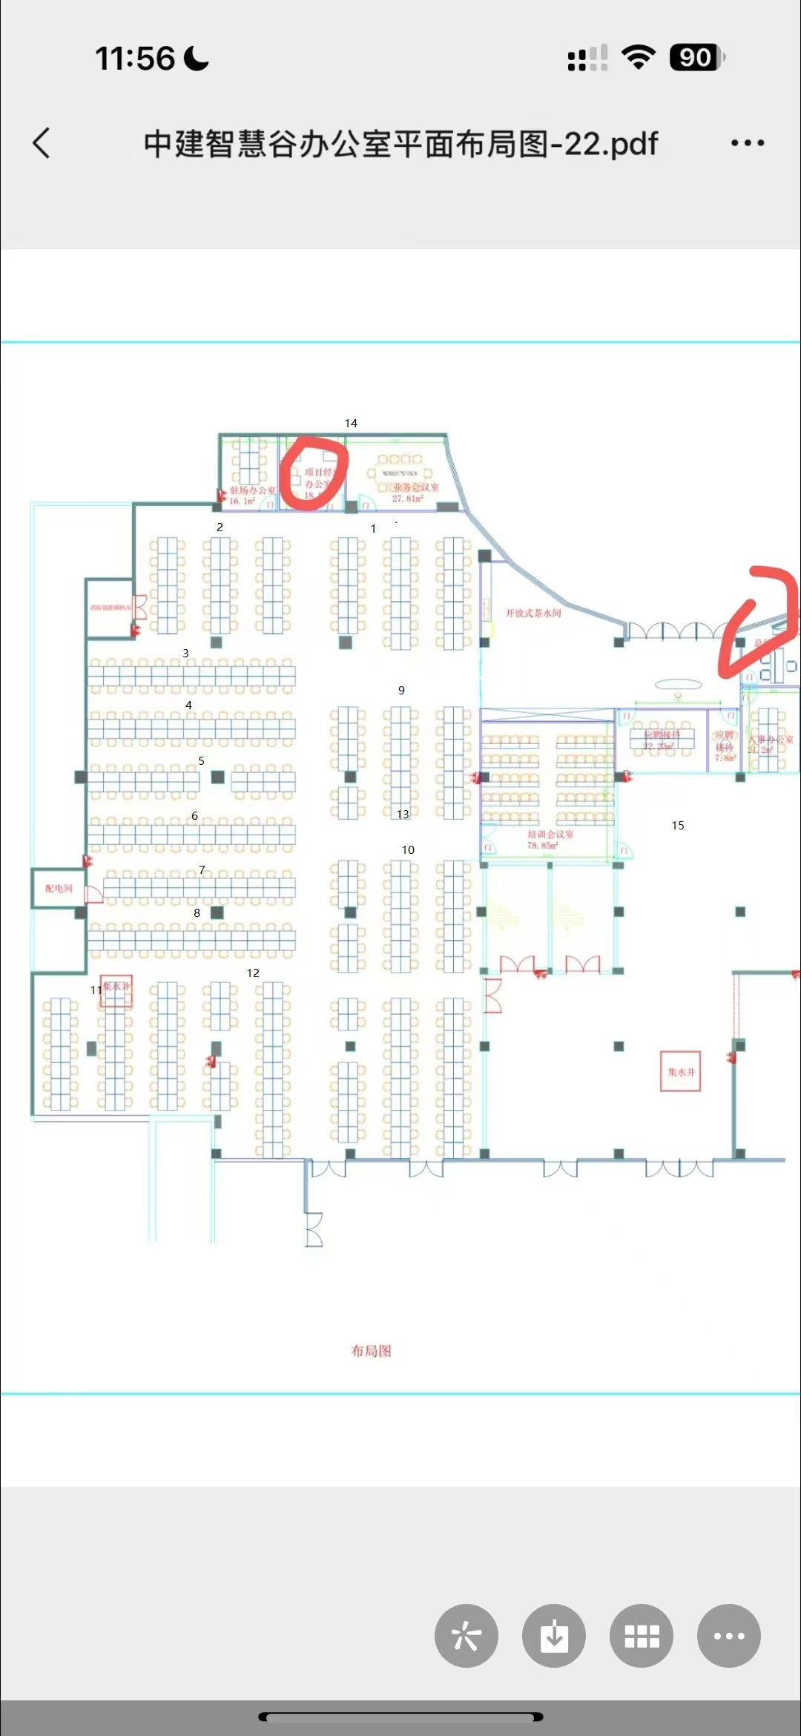
 | 网速及网络架构 | 1、需要2条来自于不同运营商（联通、电信或者移动）企业互联网专线（DIA）； 2、该专线需要有“固定IP地址”，且上下行带宽要求对等，负载均衡； 3、带宽要求：不低于 4Mbps/每用户。 | 现有网络符合要求
 |  | 所有的网络设备，包括但不限于路由器、网络交换机、防火墙、无线控制器、行为管控等，必须为双冗余设计，应绘制与当前网络状况一致的网络拓扑图。 | 暂不符合 |  | 双冗余
 |  | 职场的网络架构中必须要有防火墙。 | 暂不符合 |  | 实际带机量约为80% | 防火墙（带机量600）（双冗余）
 | 网络隔离 | 所有服务于云雀业务的设备（包括但不限于笔记本、台式机）必须在一个或者多个专属的VLAN中，这些专属VLAN内不能放置其他系统。 | 暂不符合 |  | vlan设置 | /
 |  | 用于云雀业务的专属VLAN必须与其他VLAN实现必要的隔离，要求必须使用物理隔离，即云雀相关业务必须使用单独的网络设备，不得与其他业务共用，不允许多个甲方业务共用一套网络设备，如都是云雀业务，则不同业务线之间需要做“逻辑隔离”，ACL的隔离规则的制定和修改需经过云雀审核通过方可执行。 | 暂不符合 |  | 三层网管交换机用于整个云雀业务，设置vlan，以实现业务线之间的隔离 | 48口三层网管核心交换机（双冗余）*2
 |  | 服务于云雀业务的VLAN必须有访问控制的机制，例如802.1x；只有经过授权的设备可以接入云雀的专属VLAN，其认证过程有日志可供云雀审计。 | 暂不符合 |  | 防火墙授权
 | 网络访问 （云雀侧提供IOA） | 对网络访问应该做白名单控制 (业务涉及特殊使用要求，以业务要求为准），仅开放受限的网络访问权限（例如：默认仅允许访问工作所需的web工作平台和特定的网站等，禁止访问外部邮箱、云盘、在线文档、网页版微信等）。 | 暂不符合 |  | 防火墙白名单 | /
 |  | 网络访问提供日志可查询，且日志至少保存1年，网络访问日志可供云雀审计。 | 暂不符合 |  | 防火墙审计功能
 |  | 禁止在职场内私自搭建网络热点。 | 符合要求 |  | /
 | 网络架构 | 在安全边界内分割网络，并根据业务需求控制它们之间的流量。 | 暂不符合 |  | 流量控制
 |  | 应避免将重要网络区域部署在网络边界处，重要网络区域与其他网络区域之间应采取可靠的技术隔离手段； | 暂不符合 |  | vlan隔离
 |  | 办公网配置VLAN划分，50个终端为一个VLAN，实现二层隔离; | 暂不符合 |  | vlan隔离
 |  | 视频监控、门禁等安防设备单独组网，与办公网物理隔离。 | 符合要求 |  | 网络多拨 路由器利旧

